Promedio estudiantes
CALIFICACIONES

Curso Excel Básico |  |  |  |  |  |  | Solución

 |  |  |  | PROMEDIO
Estudiantes | Evaluación 1 | Evaluación 2 | Evaluación 3 | Promedio con suma | Función suma | función Promedio
Melo, Débora | 2.4 | 4.2 | 3.0
Gartija, Estella | 3.7 | 1.7 | 4.3
Ruga, Celia | 5 | 3.2 | 3.2
Meltrozo, Ana Lisa | 3.6 | 1.9 | 3.2
Gajo, Edgar | 4.2 | 3.1 | 1.7
Kado, Elmer | 4.7 | 3.1 | 4.7
Pito, Elsa | 1 | 1.5 | 4.8
Nieto, Elvis | 2.9 | 3.8 | 1.3

Promedio por evaluación
1. Calcular el promedio de los estudiantes referenciados en la tabla de 3 maneras diferentes. Los resultados obtenidos deben ser iguales
2. Calcular el promedio por cada evaluación utilizando la función Promedio.
3. Mostrar los resultados con sólo 2 decimales.
4. Aplicar Formato Condicional para marcar de color verde las notas superiores a 3.
5. Darle un color a la etiqueta de la hoja actual.

1. Calcular el promedio de los estudiantes referenciados en la tabla de 3 maneras diferentes.
Los resultados obtenidos deben ser iguales
2. Calcular el promedio por cada evaluación utilizando la función Promedio.
3. Mostrar los resultados con sólo 2 decimales.
4. Aplicar Formato Condicional para marcar de color verde las notas superiores a 3.
5. Darle un color a la etiqueta de la hoja actual.

Básico
Usando las funciones Básicas:
Obtenga las el resultado para cada una de las funciones.
Aplique el formato que considere conveniente.

Meses | Canastas Vendidas | Venta | Costo de Venta | Utilidades
Enero | 8000 | 286367.12 | 220282.4 | 66084.72
Febrero | 9000 | 322163.01 | 247817.7 | 74345.31
Marzo | 4000 | 143183.56 | 110141.2 | 33042.36
Abril | 5000 | 178979.45 | 137676.5 | 41302.95
Mayo | 7000 | 250571.23 | 192747.1 | 57824.13
Total (suma)
Promedio (promedio)
Máxima (max)
Mínima (min)

Películas
1. Hallar la ganancia para cada película, restando ingreso - gasto.
2. Calcular el valor máximo, mínimo y promedio con las funciones respectivas.
3. Darle un color a la etiqueta de la hoja actual.

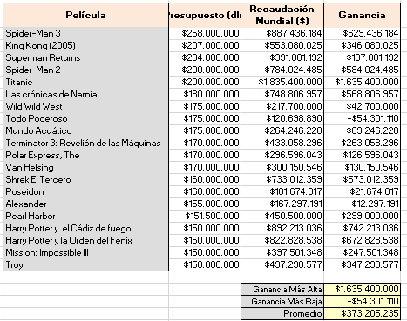
 | Película | Presupuesto (dlr) | Recaudación Mundial ($) | Ganancia | Solución:
 | Spider-Man 3 | 258,000,000 | 887,436,184
 | King Kong (2005) | 207,000,000 | 553,080,025
 | Superman Returns | 204,000,000 | 391,081,192
 | Spider-Man 2 | 200,000,000 | 784,024,485
 | Titanic | 200,000,000 | 1,835,400,000
 | Las crónicas de Narnia | 180,000,000 | 748,806,957
 | Wild Wild West | 175,000,000 | 217,700,000
 | Todo Poderoso | 175,000,000 | 120,698,890
 | Mundo Acuático | 175,000,000 | 264,246,220
 | Terminator 3: Revelión de las Máquinas | 170,000,000 | 433,058,296
 | Polar Express, The | 170,000,000 | 296,596,043
 | Van Helsing | 170,000,000 | 300,150,546
 | Shrek El Tercero | 160,000,000 | 733,012,359
 | Poseidon | 160,000,000 | 181,674,817
 | Alexander | 155,000,000 | 167,297,191
 | Pearl Harbor | 151,500,000 | 450,500,000
 | Harry Potter y el Cádiz de fuego | 150,000,000 | 892,213,036
 | Harry Potter y la Orden del Fenix | 150,000,000 | 822,828,538
 | Mission: Impossible III | 150,000,000 | 397,501,348
 | Troy | 150,000,000 | 497,298,577

 |  |  | Ganancia Más Alta
 |  |  | Ganancia Más Baja
 |  |  | Promedio

Control de Notas
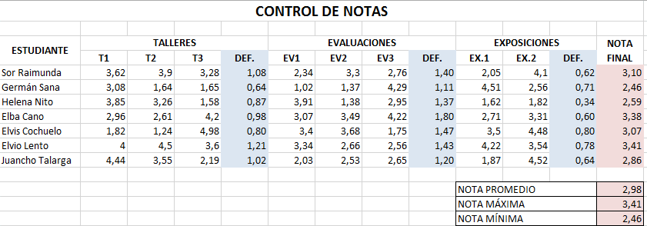
CONTROL DE NOTAS

ESTUDIANTE | TALLERES |  |  |  | EVALUACIONES |  |  |  | EXPOSICIONES |  |  | NOTA FINAL
 | T1 | T2 | T3 | DEF. | EV1 | EV2 | EV3 | DEF. | EX.1 | EX.2 | DEF.
Sor Raimunda | 3.62 | 3.9 | 3.28 |  | 2.34 | 3.3 | 2.76 |  | 2.05 | 4.1
Germán Sana | 3.08 | 1.64 | 1.65 |  | 1.02 | 1.37 | 4.29 |  | 4.51 | 2.56
Helena Nito | 3.85 | 3.26 | 1.58 |  | 3.91 | 1.38 | 2.95 |  | 1.62 | 1.82
Elba Cano | 2.96 | 2.61 | 4.2 |  | 3.07 | 3.49 | 4.22 |  | 2.71 | 3.31
Elvis Cochuelo | 1.82 | 1.24 | 4.98 |  | 3.4 | 3.68 | 1.75 |  | 3.5 | 4.48
Elvio Lento | 4 | 4.5 | 3.6 |  | 3.34 | 2.66 | 2.56 |  | 4.22 | 3.54
Juancho Talarga | 4.44 | 3.55 | 2.19 |  | 2.03 | 2.53 | 2.65 |  | 1.87 | 4.52

 |  |  |  |  |  |  |  |  | NOTA PROMEDIO
 |  |  |  |  |  |  |  |  | NOTA MÁXIMA
 |  |  |  |  |  |  |  |  | NOTA MÍNIMA
1. La nota definitiva de los TALLERES es el 30% del promedio de las notas T1, T2 y T3.
2. La nota definitiva de las EVALUACIONES es el 50% del promedio de las notas EV1, EV2 y EV3.
3. La nota definitiva de las EXPOSICIONES es el 20% del promedio de las notas EX1 y EX2.
4. La NOTA FINAL es la suma de las definitivas.
5. Hallar la nota promedio, máxima y mínima en base a la columna NOTA FINAL
6. Colocarle borde a la tabla.
7. Las notas deben tener máximo 2 decimales.

SOLUCIÓN:

Medicamentos
1. Copiar en la columna E las categorías sin repetir.
2. Hallar cuantos medicamentos pertenencen a cada categoría. (Contar.si).
3. Calcular cuanto suman los medicamentos en cada categoría. (Sumar.si).
4. ¿Cuánto vale el medicamento más barato? (Min).
5. ¿Cánto vale el medicamento más caro? (Max).
6. Hallar el promedio de la columna total. (Promedio).
7. Calcular el valor total de la columna C. (Suma).
8. Dar formato a la tabla. $
Medicamento | Categoría | Total ($) | Categorías sin repetir | Cantidad de medicamentos | Total por categoría
Bisolvon | jarabe | 4500
Novemina | Comprimido | 2850
Talipectín | Comprimido | 6400
Vitamina B | Inyectable | 7600
Arbilar | jarabe | 5900
Redoxón | Comprimido | 10000
Insulina | Inyectable | 8500
Loratadina | Comprimido | 5700
Ácido Acetilsalicílico | Comprimido | 1200
Hidróxido De Aluminio | jarabe | 15000
Ácido Gadopentético | Comprimido | 5506
Sulfato De Bario | Comprimido | 7841 |  |  |  | RESPUESTAS
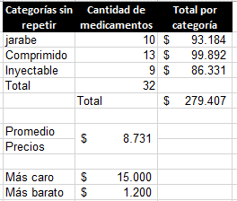
Ioversol | Inyectable | 10603
Iopromida | Inyectable | 13592
Iopamidol | Inyectable | 12578
Iohexol | Inyectable | 6206
Ácido Iotalámico | Comprimido | 8096
Ácido Diatrizoico | Comprimido | 5545
Folinato De Calcio | jarabe | 12622
Sevelámero | jarabe | 8767
Resinas De Intercambio Catiónico | jarabe | 9382
Deferoxamina | Inyectable | 11346
Acetílcisteína | Comprimido | 11311
Fisostigmina Salicilato | jarabe | 5055
Cloruro De Metiltioninio | Inyectable | 6635
Naloxona | Comprimido | 14809
Protamina | jarabe | 6953
Nitrato De Sodio | Inyectable | 9271
Tiosulfato | Comprimido | 10268
Pralidoxima | jarabe | 13025
Edetatos | jarabe | 11980
Dexametasona Y Antiinfecciosos | Comprimido | 10366

Ventas del mes
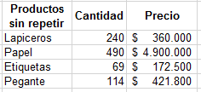
VENTAS MENSUALES |  |  |  | CONSOLIDADO MENSUAL |  |  | Respuestas:
PRODUCTOS | CANTIDAD | PRECIO | TOTAL | Productos sin repetir | Cantidad | Total por producto
Lapiceros | 75 | 1500
Papel | 200 | 10000
Etiquetas | 15 | 2500
Pegante | 30 | 3700
Papel | 40 | 10000
Lapiceros | 120 | 1500
Pegante | 30 | 3700
Etiquetas | 50 | 2500
Pegante | 20 | 3700
Lapiceros | 45 | 1500
Pegante | 34 | 3700
Papel | 250 | 10000
Etiquetas | 4 | 2500

1. Obtener la lista de productos sin reperit a partir de la celda F4.
2. Calcular la columna TOTAL.
3. Con la función Sumar.si obtener la cantidad vendida de cada producto, se aconseja no arrastrar la fórmula.
4. Con la función Sumar.si, calcular el total vendido por cada producto, se aconseja no arrastrar la fórmula.
5. Darle formato de signo de $ a las cantidades corrrespondientes.

Vendedores
A. Resolver los siguientes puntos: |  |  | Solución:

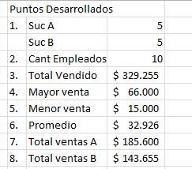
VENTAS DE LAS SUCURSALES A Y B

SUCURSAL | VENDEDOR | VENTA
A | Alberto Carlos Huevos | 15000
B | Benito Camela | 40000
B | Lola Mento | 15000
A | Débora Dora | 30000
B | Dolores Fuertes | 18000
B | Enrique Cido | 40000
A | Carmelo Cotón | 66000
A | Aquiles Canto | 45000
B | Johnny melaslabo | 30655
A | Paco gerlo | 29600

1. Contar la cantidad de empleados de cada sucursal (Función CONTAR.SI)
2. Contar La cantidad total de empleados. Usar la función CONTARA
3. Calcular la cantidad total vendida (función SUMA)
4. ¿Cuál fue la mayor venta ( función MAX )
5. ¿Cuál fue la menor venta ( función MIN )
6. Obtener el promedio de ventas de ambas sucursales ( función PROMEDIO)
7. Cuánto vendieron los empleados de la sucursal A, ( función SUMAR,SI)
8. Cuánto vendieron los empleados de la sucursal B.
9. Darle un color a la etiqueta actual.

Teatro
Se desea administrar la venta de entradas en una sala de cine.
Para ello se cuentan primero la cantidad de butacas ocupadas en cada una de las ubicaciones y en la columna RECAUDACIÓN SIN DESCUENTO, calcular el dinero ganado esa semana teniendo en cuenta el precio de C/ ubicación.
Se debe tener en cuenta que algunos días la entrada vale la mitad, por eso se debe calcular lo recaudado con descuento.
Las butacas ocupadas también pueden variar.

Teatro

 | FILA | BUTACAS
PLATEA | 1 |  | X | X | X
 | 2 | X |  | X | X | Solución:
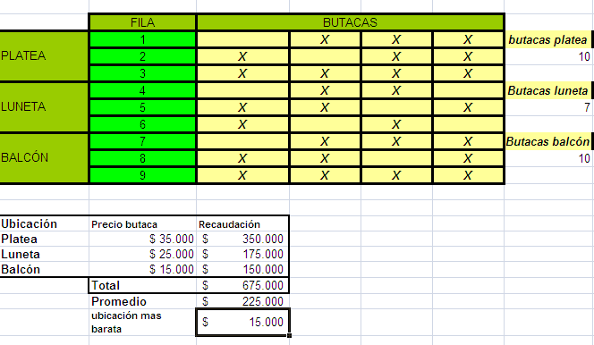
 | 3 | X | X | X | X
LUNETA | 4 |  | X | X
 | 5 | X | X |  | X
 | 6 | X |  | X
BALCÓN | 7 |  | X | X | X
 | 8 | X | X |  | X
 | 9 | X | X | X | X

Ubicación | Precio | Recaudación sin descuento | Recaudación con descuento
Platea | 35000
Luneta | 25000
Balcón | 15000
 | TOTAL
 | Promedio
 | Ubicación más barata

Comisionistas
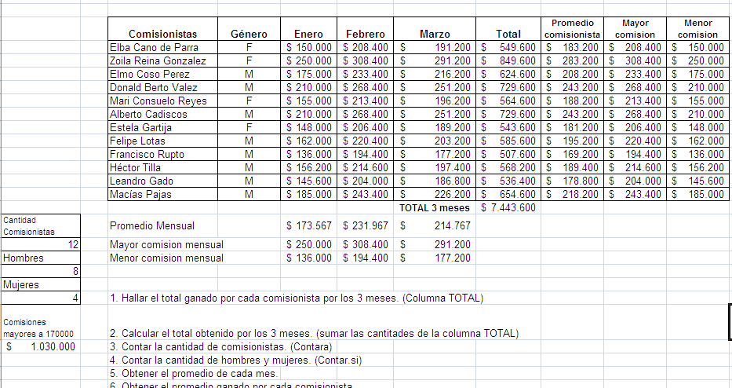
 | Comisionistas | Género | Enero | Febrero | Marzo | Total | Promedio Comisionista | Máxima com. | Mínima com.
 | Elba Cano de Parra | F | 150000 | 208400 | 191200
 | Zoila Reina Gonzalez | F | 250000 | 308400 | 291200
 | Elmo Coso Perez | M | 175000 | 233400 | 216200
 | Donald Berto Valez | M | 210000 | 268400 | 251200
 | Mari Consuelo Reyes | F | 155000 | 213400 | 196200
 | Alberto Cadiscos | M | 210000 | 268400 | 251200
 | Estela Gartija | F | 148000 | 206400 | 189200
 | Felipe Lotas | M | 162000 | 220400 | 203200
 | Francisco Rupto | M | 136000 | 194400 | 177200
 | Héctor Tilla | M | 156200 | 214600 | 197400
 | Leandro Gado | M | 145600 | 204000 | 186800
 | Macías Pajas | M | 185000 | 243400 | 226200

 | Total Comisionistas

 | Promedio Mensual
 | Máxima com. mensual |  |  |  |  | Cantidad de Hombres |  | Cantidad de Mujeres
 | Mínima com. mensual

 | Comisiones superiores a 170000 |  |  | Com. Hombres febrero |  | Com. Mujeres Marzo

 | 1. Hallar el total ganado por cada comisionista por los 3 meses.
 | 2. Calcular el total obtenido por los 3 meses.
 | 3. Contar la cantidad de comisionistas.
 | 4. Contar la cantidad de hombres y mujeres.
 | 5. Obtener el promedio de cada mes.
 | 6. Obtener el promedio ganado por cada comisionista.
 | 7. Calcular la mayor y menor comisión de cada mes.
 | 8. Calcular la mayor y menor comisión de cada persona.
 | 9. Sumar las comisiones de enero superiores a 170000$.
 | 10. Sumar las comisiones de los hombres para el mes de febrero.
 | 11. Sumar las comisiones de las mujeres para el mes de marzo.
 | 12. Darle formato a la tabla, no olvidar el signo $ a las cantidades respectivas.
 | 13. Darle un color a la etiqueta actual.

3531

